22
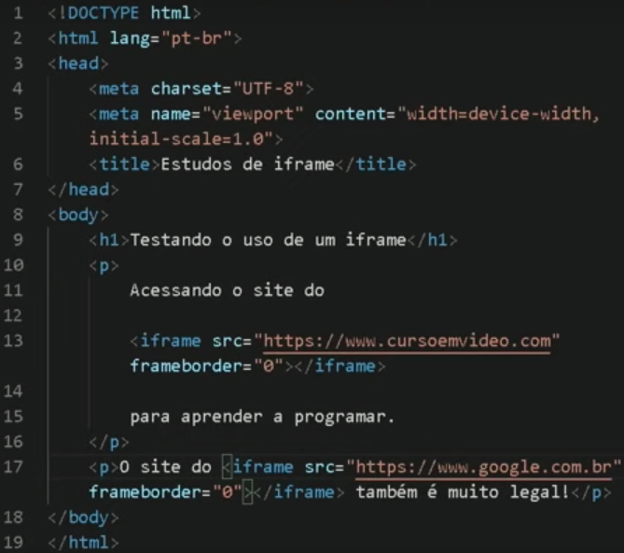
Aula 01: O iframe ainda pode ser usado?
 | iframe coloca uma janela com o site dentro dele.
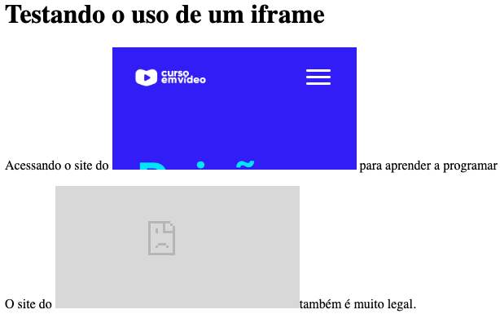

Aula 02: Configurando iframes

